DOURMAP
ENTREPRISE D'ELECTRICITE (courant faible, courant fort) |  |  |  | 4
1er janvier 2024 - 31 décembre 2024
 |  |  |  | DIVERS
COORDONNEES
NOM : | DOURMAP
ADRESSE : | 280, rue Antoine Lavoisier - ZAC de Kergaradec 3 - Guipavas - BP 30187 - 29804 Brest Cedex 9
TEL : | 02 98 34 24 00 |  | Site Internet : www.dourmap.com
INTERLOCUTEURS : |  | TRESSEL Hervé

CONDITIONS ACCORDEES
Activités : - Courants Forts - Courants Faibles - Installations et maintenances Bornes - Luminaires connectés - Transport - Haute Tension - Cogénaration - Fibre Optique
Tarifs : Remise accordée aux établissements bénéficiaires du GAEL29-22 : 5% ou Mercuriale en onglet suivant Suivants besoins et projets : sur devis
Délai de paiement : |  | 45 FDM
Déplacement :
Secteur géographique couvert : |  | 29 - 22
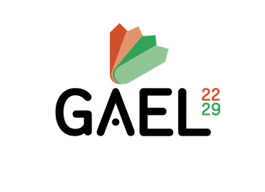
15 place Sanquer - 29200 BREST
02 98 41 45 33 / gael29@e-c.bzh / www.gael29.com
 |  |  |  | 29-22

